工作表1
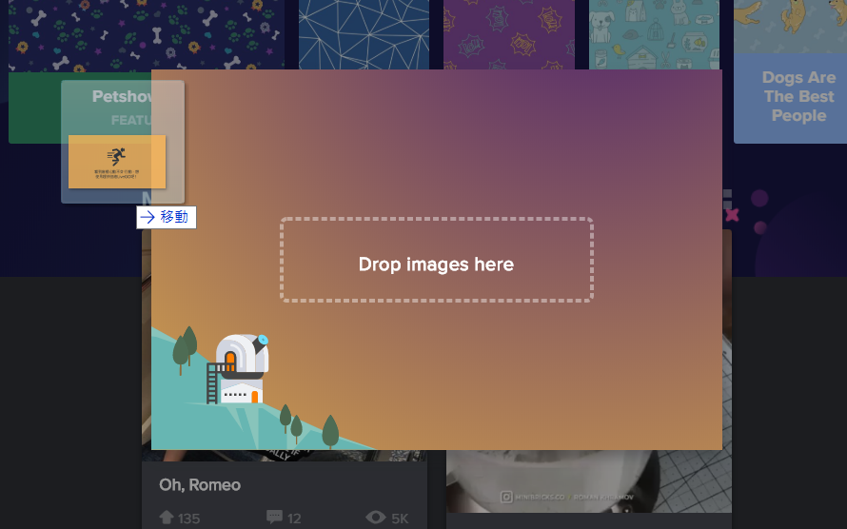
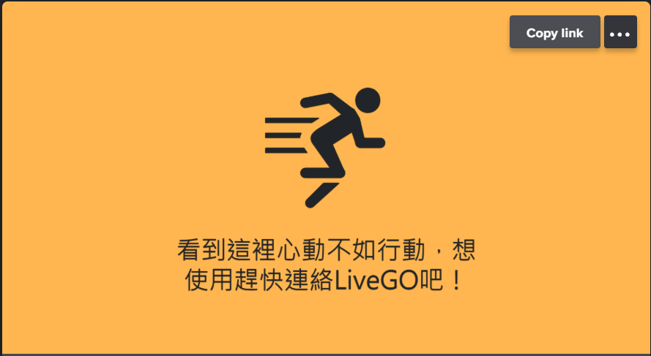

商品圖片網址 | 商品名稱 | 商品價格 | 商品數量 | 商品規格 | 商品備註 | 圖片請直接拖曳於imgur(點選此文字)，點選圖片右上角Copy link複製圖片網址。 以下圖片為操作範例

